Forside
KonfliktStatistik 4. kvartal 2021
7. marts 2022
Statistik-Nyt

Laveste konfliktomfang i 30 år

Der er blevet længere mellem de overenskomststridige arbejdsnedlæggelser på DA-området. I hele 2021 var der 97 konflikter i alt. De førte til 4.752 tabte ar-bejdsdage, og det er det laveste omfang nogensinde. Alt imens det var ret sæd-vanligt at afholde konflikter i starten af 1990erne, forhandler parterne i dag snare-re om arbejdsvilkårene frem for at strejke. Coronapandemien har formentlig sat en ekstra dæmper på konflikterne, men udviklingen var også tydelig i årene før den.

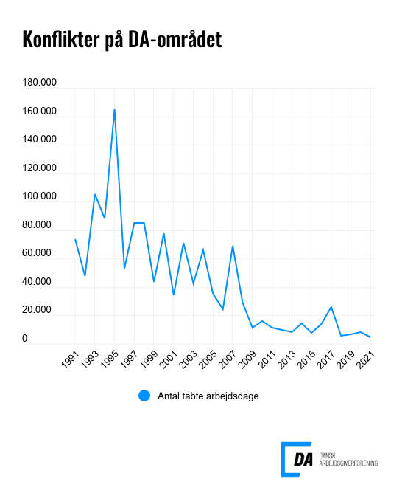

Tabel 1 Overenskomststridige arbejdsstandsninger, år og kvartaler
Tabel 2 Overenskomststridige arbejdsstandsninger, 1. kvartal 1991-
Tabel 3 Overenskomststridige arbejdsstandsninger, 1991-
Tabel 4 Konfliktårsag: Løn og andre betalingsforpligtelser, 1. kvartal 1991-
Tabel 5 Konfliktårsag: Løn og andre betalingsforpligtelser, 1991-
Metode
Kontakt

I 2021 var der 96 overenskomststridige arbejdsstandsninger, der førte til 4.726 tabte arbejdsdage. Arbejdsstandsningerne involverede i gennemsnit 42,1 personer og var af 1,2 dags varighed.

Løn står fortsat for størstedelen af konflikter
De to hyppigst anvendte konfliktårsager i 2021 var løn samt ansættelse og afskedigelse. Løn og andre betalingsforpligtelser stod for 48 konflikter og resulterede i 2.374 tabte arbejdsdage. Konflikter omkring ansættelse og afskedigelse ledte til 11 konflikter og 1.205 tabte arbejdsdage. Samlet stod de to konfliktårsager for 76 pct. af årets tabte arbejdsdage.
Ekstremt lavt konfliktomfang i årets sidste kvartal
I 4. kvartal 2021 var der 17 overenskomststridige arbejdsstandsninger, som førte til 380 tabte arbejdsdage. Arbejdsstandsningerne involverede i gennemsnit 28,9 personer og var af 0,8 dages varighed. Det var et lavere konfliktomfang end de andre kvartaler for 2021. Konflikter omkring løn og andre betalingsforpligtelser stod for 9 konflikter og 265,1 tabte arbejdsdage.

